关系图
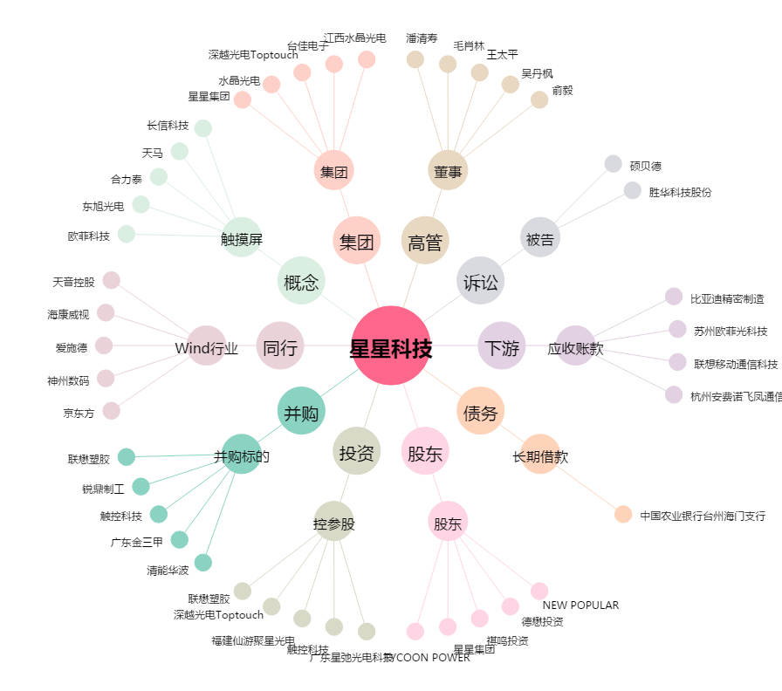
星星科技[300256.SZ] - 关系概览图

